Front Sheet
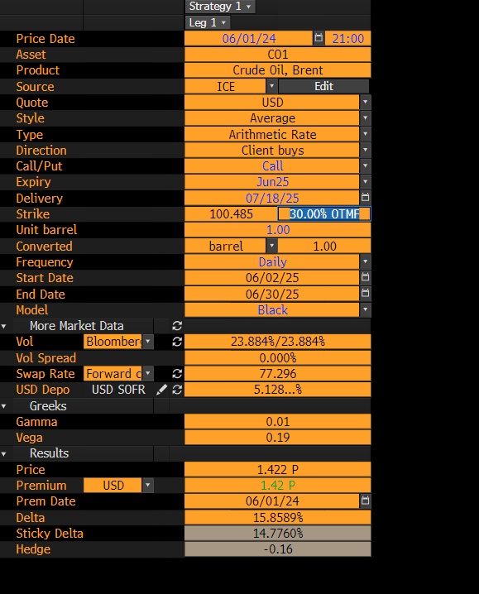
 |  |  | Sample

OVML APO | Static | Time | 21:00

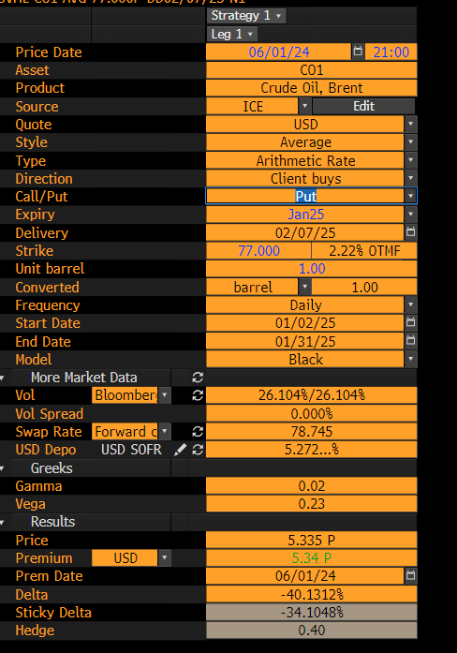
 | Static | Asset | C01 Comdty

 | Date of Execution | Price Date | 060124

 |  | Call/Put | Put

 | Tenure | Expiry | Jan25

 | 14 Business Days | Delivery Date | xx

 | Can be input/output | Strike | 77

 | Can be input/output | Moneyness | 20% OTMF

 |  | Vol | xx

 |  | Swap Ref | xx

 |  | Premium | xx

